Sheet1
北京探路者户外用品股份有限公司核价单
款式图 | 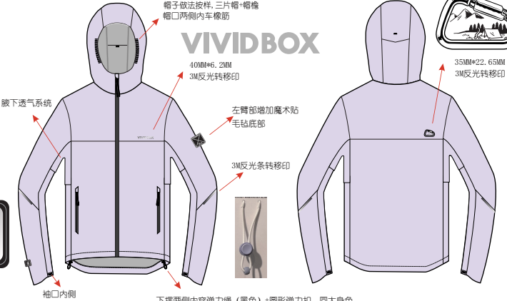 贴上正反面款式图、或者照片 |  |  |  |  | 款式名称： | 压胶冲锋衣 |  | 渠道： |  | 开发季： | 24秋季 | 生产工厂： | 在路上服装
 |  |  |  |  |  | 成衣编号： | VB24001 |  | 品牌： | VIVIDBOX | 开发类型： | OEM | 生产数量： | 10000
 |  |  |  |  |  | 设计师： | 刘帅 |  | 事业部： |  | 开发工厂： | 在路上 | 审核日期：
 |  |  |  |  |  | 开发员： |  |  | 系列： | 亲子户外 | 制单日期：
 | 物 料 信 息 |  |  |  |  |  |  |  | 采 购 信 息
序号 | 物料类型 | 物料名称 | 物料编号 | 成分 | 应用部位 | 规格1（面料可裁幅宽、辅料型号等） | 规格2（面料克重、辅料长度等） | 单位 | 单耗 | 损耗 | 单价 | 金额(元) | 费用占比 | 供应商
1 | 面料 | 雪弹舒棉 | 1 | 100%聚酯纤维 | 大身 | 1.45 |  | 米 | 1.960 | 100% | 32.0000000 | ¥62.72 | 38.97%
2 | 辅料 |  |  |  |  |  |  |  | 1.000 | 100% | 9.0000000 | ¥13.00 | 8.08%
3 | 拉链 |  |  |  |  |  |  |  | 1.000 | 100% | 12.0000000 | ¥14.00 | 8.70%
4 | 吊牌及包装 |  |  |  |  |  |  |  | 1.000 | 100% | 3.0000000 | ¥5.00 | 3.11%
5 | 厂供物料 |  |  |  |  |  |  |  | 1.000 | 103% | 1.2000000 | ¥1.24 | 0.77%
6 | OEM款式 | LOP价格(直接人工+税金+利润+运费) |  |  |  |  |  |  | 1.000 | 100% | 65.0000000 | ¥65.00 | 40.38%
7 | 最低起订量 | 5000 |  |  |  |  |  |  |  |  |  | ¥160.96

